＜参考＞申込書入力例
入力例
提出日をご入力ください。
 |  |  |  |  | 令和●年●月●日
ふくしまＳＤＧｓ推進プラットフォーム会員登録申込書

各会員情報を必ず
ご入力ください。
１ 申込者の情報
申込者名称 （企業・団体・ 大学名等） |  | （ふりがな） かぶしきがいしゃ ■■■
 |  | 株式会社 ■■■
所在地 |  | 〒 ９６０－～～～
 |  | 福島県福島市～～～
代表者 | 職・氏名 | 取締役社長 福島県 桃子
担当者 | 職・氏名 | 課長 福島県 太郎
 | 電話番号 | ０２４－□□□－△△△
 | メールアドレス | ●○●＠mail
団体区分をプルダウンで選択ください。
団体区分をプルダウンで選択ください。 |  |  |  | 建設業
参加を希望しない場合は
プルダウンで選択ください。
 | 当プラットフォームでは、本県の急激な人口減少に対応するため、分科会として「ふくしま創生・人口戦略官民連携・共創チームを設置しています。人口減少対策は、持続可能な社会の実現を目指すSDGｓの取組と趣旨が一致することから、全ての会員のみなさまに参加をお願いしております。 「ふくしま創生・人口戦略官民連携・共創チーム」への参加を希望しない場合は、チェックをプルダウンで選んでください。 |  |  |  |  | ☑
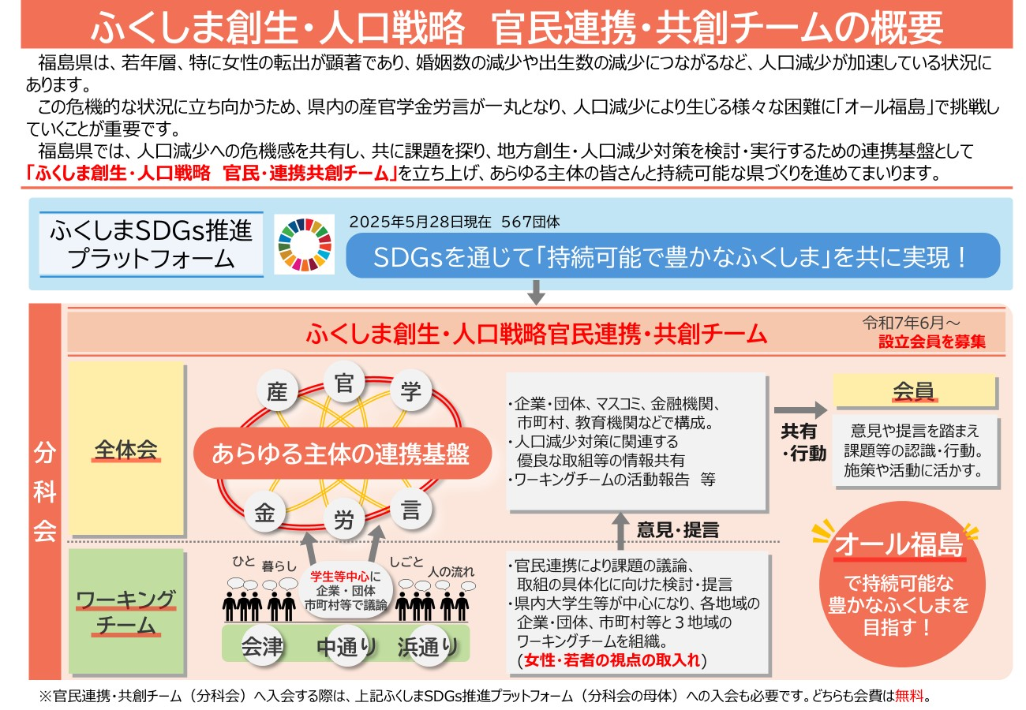

SDGsゴールのうち、主要ゴール◎、関連ゴール〇を選んでください。
主要ゴールは１つのみ、
関連ゴールは複数選択いただいて構いません。
（移住促進の取組は、「11 住み続けられるまちづくりを」「17 パートナーシップで目標を達成しよう」に該当すると考えられます。）
２ ＳＤＧｓ１７のゴールのうち注力する分野
目指すゴールに ◎または〇を 付けてください。 ※主要ゴール◎ 【1つ】 ※関連ゴール〇 【複数可】
 |  |  |  | 〇

 |  | 〇 | 〇 | ◎

SDGsに関する取り組みや活動の概要を必ずご入力ください。予定事項でも構いません。
（移住促進に特化して記載いただいても構いません）
３ 取り組み・活動の概要（予定を含む）
（ 例 ）グループ会社と連携し、使用済ペットボトルを再利用したエコな繊維製品や包装資材を作っています。他にもグループ会社や取引先企業と一緒に植林活動、地域の緑化運動を毎年実施しています。昨年は●●地区・■■公園に花を植えました。浜通りの営業所では毎月1日にビーチクリーンを実施し、砂浜がきれいに保てるようにしています。また、毎朝ラジオ体操を実施したり、禁煙デーを毎月設け、禁煙を呼びかけており、社員の健康増進にも努めています。

（任意入力）プラットフォーム入会会員と連携可能な強みをご入力ください。
４ 他の会員と連携可能な自社の強み 【任意入力事項】
（ 例 ）社内の取り組み紹介や環境に優しい製品やサービスの提案ができます。当社が行っている植林活動を一緒に行うことも可能です。

（任意入力）プラットフォーム入会会員と連携して取り組みたいことをご入力ください。
５ 他の会員と連携して取り組みたい課題 【任意入力事項】
（ 例 ）社内のSDGs啓発研修を実施したい。様々な取り組み、気づき、悩みを気軽に共有できる交流会を実施したい。
「様式第１号（会員登録申込書）」タブの右隣「誓約書」タブにうつり、誓約書をご確認ください。
誓約事項を確認・チェック項目をプルダウンで選び、
全ての項目に☑が入っている状態になったことを確認の上、申込書と一緒にご提出ください。

誓約書
 | 我々は、ＳＤＧｓの達成に向け、様式第１号に示す取り組み・活動内容を実施することを宣言します。 また下記の事項を誓約し、入会を申し込みます。（チェック項目をプルダウンで選び、チェックください。）

 |  | チェック項目 | 誓約事項
 |  | ☑ | 「１ 申込者の情報」（代表者及び担当者を除く）及び「２ ＳＤＧｓ１７のゴールのうち注力する分野」から「５ 他の会員と連携して取り組みたい課題」までについて、県のウェブサイト等で公表することに同意すること。
 |  | ☑ | 本会の名誉をき損しないこと。本会の目的に反する行為をしないこと。
 |  | ☑ | 法令に違反する行為をしないこと。
 |  | ☑ | 反社会的勢力でなく、反社会的勢力との関わりがないこと。

